Лист1
вариант 11
Матрица преобразованія Aijk в ортонормированном базисе i, j, k
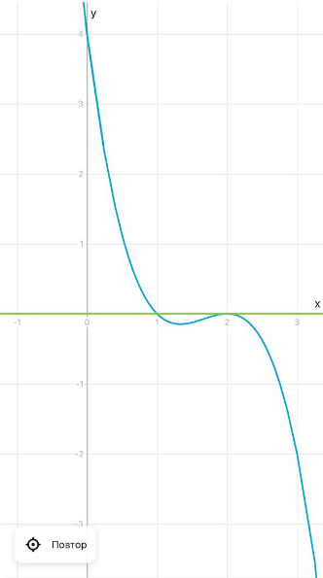
Aijk=V*U^-1

 | 1 | 0 | 1 |  |  |  | 0 | 0 | -1
U= | 1 | -1 | 2 |  |  | U^-1= | 2 | -1 | 1
 | -1 | 0 | 0 |  |  |  | 1 | 0 | 1

 | 8 | -1 | 7
V= | 2 | -2 | 4
 | 10 | -2 | 10

 | 5 | 1 | -2
Aijk= | 0 | 2 | 0
 | 6 | 2 | -2

Матрица преобразования Au в базисе u1, u2, u3 (радиус-векторы точек u1, u2, u3)
 |  |  |  |  | U^-1*Aijk | -6 | -2 | 2
Au=U^-1*Aijk*U |  |  |  |  |  | 16 | 2 | -6
 |  |  |  |  |  | 11 | 3 | -4
 | -10 | 2 | -10
Au= | 24 | -2 | 20
 | 18 | -3 | 17

Характеристический многочлен матриц. Сделать вывод

 | 5 | 1 | -2 |  |  | 5 | 1 |  |  |  |  | -10 | 2 | -10 |  | -10 | 2
Aijk= | 0 | 2 | 0 |  | М33 | 0 | 2 |  |  |  | Au= | 24 | -2 | 20 | М33 | 24 | -2
 | 6 | 2 | -2 |  | 10 |  |  |  |  |  |  | 18 | -3 | 17 | -28
 |  |  |  |  |  | 5 | -2 |  |  |  |  |  |  |  |  | -10 | -10
 | 5-x | 1 | -2 |  | М22 | 6 | -2 |  |  |  |  | -10-x | 2 | -10 | М22 | 18 | 17
Aijk= | 0 | 2-x | 0 |  | 2 |  |  |  |  |  | Au= | 24 | -2-x | 20 | 10
 | 6 | 2 | -2-x |  |  | 2 | 0 |  |  |  |  | 18 | -3 | 17-x |  | -2 | 20
 |  |  |  |  | М11 | 2 | -2 |  |  |  |  |  |  |  | М11 | -3 | 17
 |  |  |  |  | -4 |  |  |  |  |  |  |  |  |  | 26
опр | -x^3+5x^2-8x+4 |  |  |  |  |  |  |  |  |  | опр | -x^3+5x^2-8x+4
 |  |  |  | Характеристические многочлены матриц одинаковы
ВТОРОЙ СПОСОБ
Главные миноры |  |  |  |  |  |  |  |  |  |  | Главные миноры
s1= |  |  | 5 |  |  |  |  |  |  |  | s1= |  |  | 5
s2= |  |  | 8 |  |  |  |  |  |  |  | s2= |  |  | 8
s3= |  |  | 4 |  |  |  |  |  |  |  | s3= |  |  | 4

det(A-aE)=-a^3+5a^2-8a+4 |  |  |  |  |  |  |  |  |  |  | det(A-aE)=-a^3+5a^2-8a+4

a=1 |  |  |  |  | a=2 |  |  |  |  |  | a=1 |  |  |  | a=2

 | 4 | 1 | -2 |  |  | 3 | 1 | -2 |  |  |  | -11 | 2 | -10 |  | -12 | 2 | -10
Aijk= | 0 | 1 | 0 |  | Aijk= | 0 | 0 | 0 |  |  | Au= | 24 | -3 | 20 | Au= | 24 | -4 | 20
 | 6 | 2 | -3 |  |  | 6 | 2 | -4 |  |  |  | 18 | -3 | 16 |  | 18 | -3 | 15
оки
0 |  |  |  |  | 0 |  |  |  |  |  | 0 |  |  |  | 0
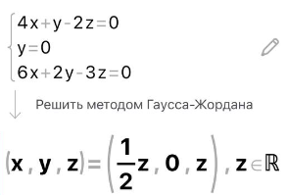
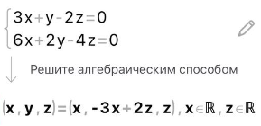
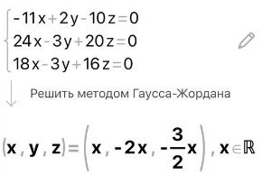
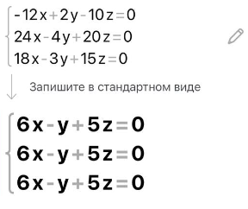

при z = 2 |  |  |  |  | ранг матрицы = 1 |  | k=n-r |  |  |  | при y=1 |  |  |  | ранг матрицы=1 |  | k = n-r
 |  |  |  |  | k=3-1=2 |  |  |  |  |  | X1 | -3 | 1 | 2 | k= 3-1 = 2
X1 | 1 | 0 | 2 |  | y=-3x+2z |  |  |  |  |  |  |  |  |  | y=6x+5z
 |  |  |  |  | X2 | 1 | -3 | 0 |  |  |  |  |  |  | X2 | 1 | 6 | 0
 |  |  |  |  | X3 | 0 | 2 | 1 |  |  |  |  |  |  | X3 | 0 | 5 | 1

Векторы линейно независимы => матрица Aijk приводима к диагональному виду

Привести матрицу Aijk к диагональному виду
 | ^-1 |  |  |  | Aijk |  |  | X1 | X2 | X3
-3 | -1 | 2 |  | 5 | 1 | -2 |  | 1 | 1 | 0
4 | 1 | -2 |  | 0 | 2 | 0 |  | 0 | -3 | 2
6 | 2 | -3 |  | 6 | 2 | -2 |  | 2 | 0 | 1

 | -3 | -1 | 2 |  |  | 1 | 0 | 0
^-1*Aijk | 8 | 2 | -4 |  | ^-1*Aijk*X | 0 | 2 | 0
 | 12 | 4 | -6 |  |  | 0 | 0 | 2

